Sheet1
Выборочные характеристики
Уравнение модели: y*(x) = 0.0226x + 6.576
Параметры линейной регрессии |  | Оценка значимости |  |  |  |  |  | Вывод
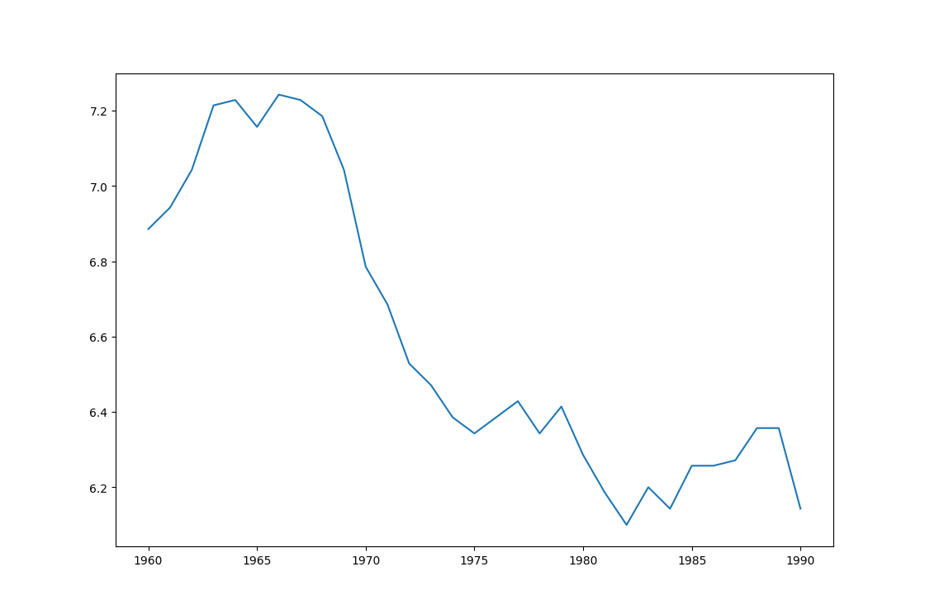
a | 0.0226
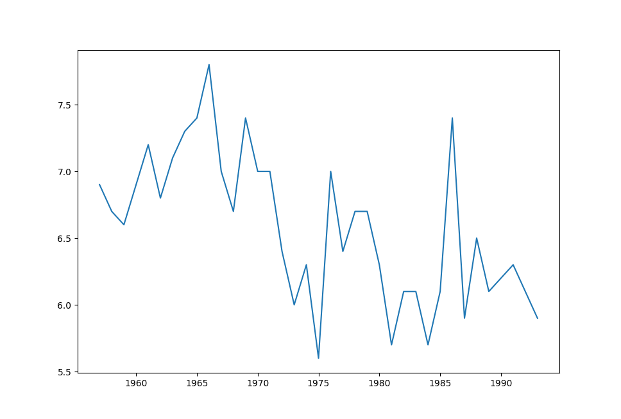
b | 6.576
rxy | -0.61 | σr | 0.134 | tрасч | -4.56 | tкр (35, 0.05) | 2.03 | значимый
δ2 | 0.0582 | D | 0.518 |  |  | η2y(x) | 0.195 | < 0.7
σε2 | 0.188 |  |  |  |  |  |  | < 20%
σε | 0.43358966777 | Sy | 0.547 | 0.67Sy | 0.36649 |  |  | σε > 0.67Sy
Модель среднего качества и требует дополнительного уточнения. Несмотря на значимость коэффициента корреляции, дисперсия ошибки велика. Тренд положительный. Коэффициент детерминации не подтверждает адекватности выбранной модели тренда.

 |  |  |  |  |  |  |  |  | Исходный ряд | Сглаженный ряд

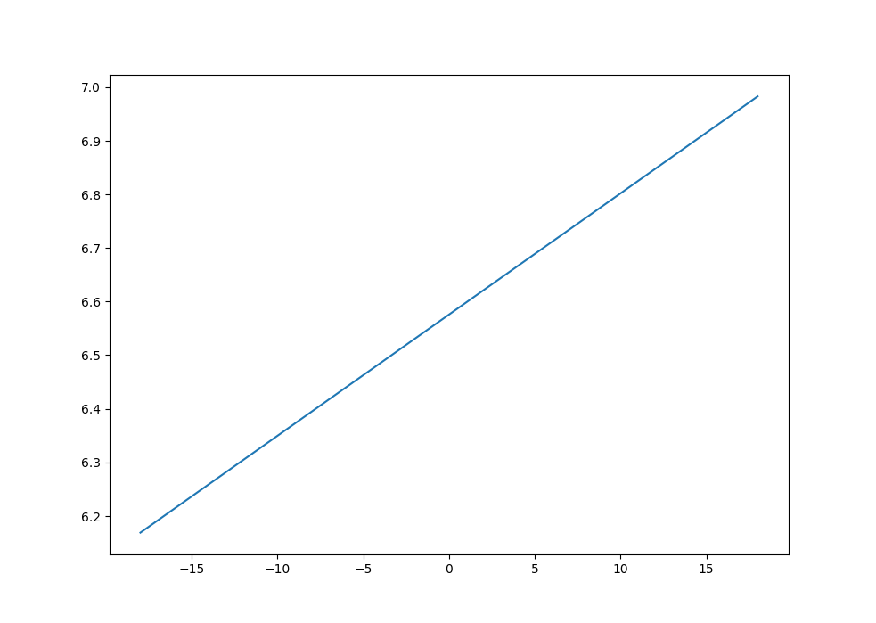

 |  |  |  |  |  |  |  |  | Тренд

